set_info
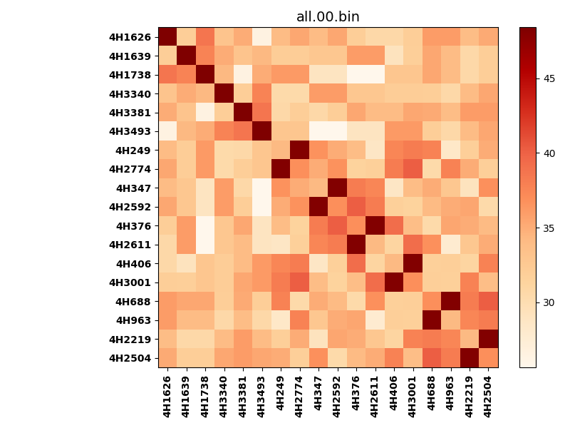
!full_name: | 4H_2N_5_DNA-ALL-basic-rep-nter_core-Ridge-WbnRD10-P07-DEL7.30/4H_2N_5_DNA-ALL-basic-rep-nter_core-Ridge-WbnRD10_P07_bc-48.00_nc-40.70/all.00.set
name: | 4H_2N_5_DNA-ALL-basic-rep-nter_core-Ridge-WbnRD10-P07-DEL7.30/4H_2N_5_DNA-ALL-basic-rep-nter_core-Ridge-WbnRD10
N_pairs: | 12
N_heterodimers: | 6
N_homodimers: | 6
type: | all

orthogonality_average: | 14.5579185486
orthogonality_average_%: | -63.9190249021
orthogonality_gap: | 22.7755641937
orthogonality_gap_%: | -100.0
N_offtarget_above_min_ontarget: | 306

max_affinity: | 25.6363658905
min_affinity: | 48.4119300842
lower_is_better: | True

binding_cutoff: | -48.0
binding_min_affinity: | 48.4119300842
binding_min_affinity_%: | -0.0

nonbinding_cutoff: | -40.7
nonbinidng_max_affinity: | 25.6363658905
nonbinidng_max_affinity_%: | 100.0

total_II_pairs: | 24
total_II_pairs_%: | 50.0
total_IN_mismatches: | 0
total_IN_mismatches_%: | 0.0
total_NN_pairs: | 24
total_NN_pairs_%: | 50.0

total_electrostatic_matches: | 96
total_electrostatic_matches_%: | 100.0
total_electrostatic_mismatches: | 0
total_electrostatic_mismatches_%: | 0.0

alignment: | P07
starting_pos: | f
N_heptades: | 4
N_aminoacids: | 29

normalization_max: | 25.6363658905
normalization_min: | 48.4119300842

